Sheet1
Dùng chức năng Pivot Table tổng hợp số lượng bán hàng như hình bên
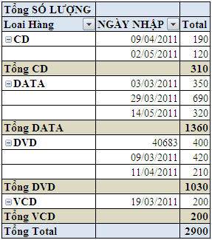
 | LOẠI HÀNG | SỐ LƯỢNG | ĐƠN GIÁ | NGÀY NHẬP | THÀNH TIỀN | Ghi chú
 | DATA-350 | 350 | 45500 | 2011-03-03 | 15,925,000
 | DVD-420 | 420 | 50500 | 2011-03-09 | 21,210,000
 | VCD-200 | 200 | 37000 | 2011-03-19 | 7,400,000
 | DATA-690 | 690 | 4500 | 2011-03-29 | 3,105,000
 | CD-190 | 190 | 18000 | 2011-04-09 | 3,420,000
 | DVD-210 | 210 | 51000 | 2011-04-11 | 10,710,000
 | CD-120 | 120 | 19000 | 2011-05-02 | 2,280,000
 | DATA-320 | 320 | 4600 | 2011-05-14 | 1,472,000
 | DVD-400 | 400 | 52000 | 2011-05-20 | 20,800,000

